Hoja3
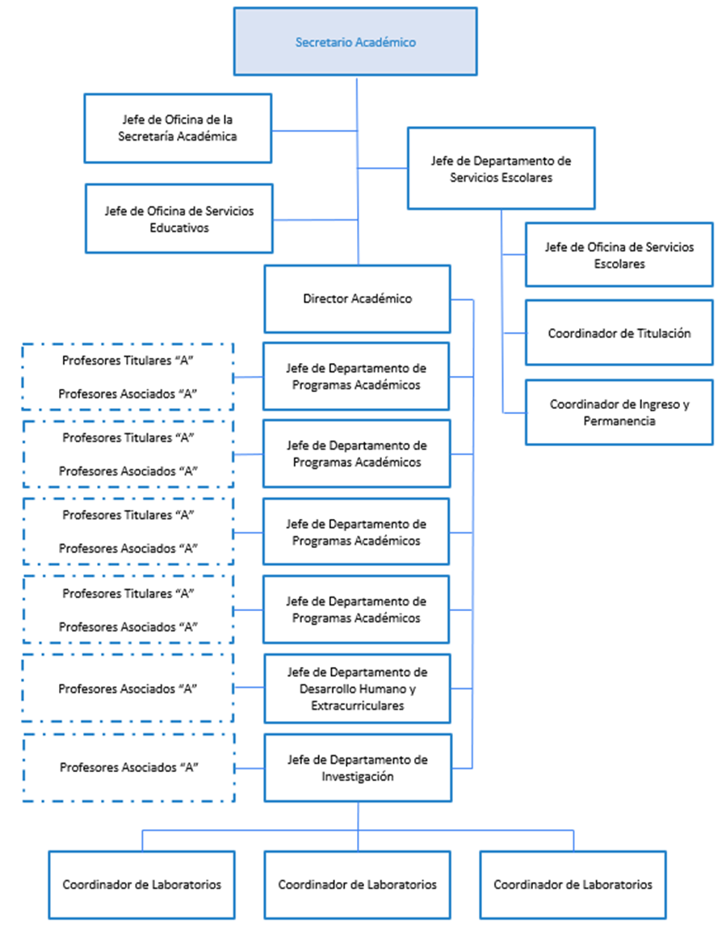
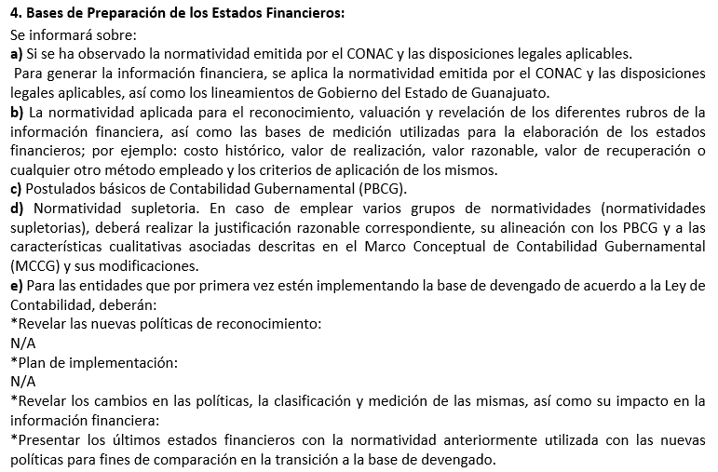
UNIVERSIDAD POLITÉCNICA DE JUVENTINO ROSAS
NOTAS DE GESTIÓN ADMINISTRATIVA
AL 31 DE DICIEMBRE DE 2025

